Observações
Cada Caso de Teste (CT) possui uma quantidade de cenários (C00...) conforme simulações feitas ou padrão dado em EP.
Observações para identificação dos Casos de Testes

A identificação de cada Caso de Teste está relacionada com os tópicos apontados na EP.

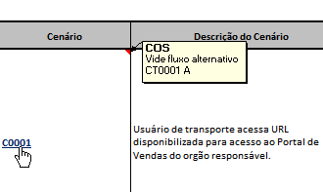
Casos de Testes com fluxo alternativo ou repetição de cenário, estarão com apontamento e hyperlink para conferência do caso de teste relacionado.
Em caso de Fluxo alternativo, foi mantida a identificação e alterada a descrição conforme ação.

